2.Pivot vc
 |  |  |  |  | หมายเหตุ การประเมินความสอดคล้องของโครงการกับปัจจัยเป็นการดำเนินการเบื้องต้น สำหรับใช้เป็นข้อมูลประกอบการจัดทำโครงการสำคัญ
Count of ปัจจัย | Column Labels
Row Labels | 2559 | 2563 | 2564 | Grand Total
070103V01 | 1 | 1 | 1 | 3
070103F0102 |  | 1 |  | 1
070103F0104 | 1 |  | 1 | 2
070103V02 |  | 1 |  | 1
070103F0204 |  | 1 |  | 1
070103V03 |  | 1 |  | 1
070103F0302 |  | 1 |  | 1
070103V04 |  | 2 |  | 2
070103F0401 |  | 1 |  | 1
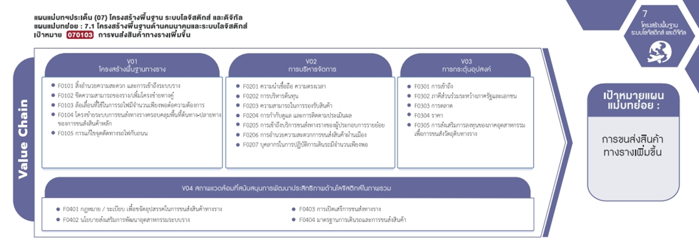
070103F0404 |  | 1 |  | 1
Grand Total | 1 | 5 | 1 | 7

(1 โครงการ)
(1 โครงการ)

(1 โครงการ)
(2 โครงการ)

รวม 3 โครงการ
รวม 1 โครงการ
รวม 1 โครงการ

(1 โครงการ)
(1 โครงการ)
รวม 2 โครงการ

4.รวม 070103
กรุณา Log in เข้าระบบ eMENSCR ก่อนดำเนินการ Click ที่ link โครงการนั้น ๆ
หมายเหตุ : หากไม่ Login จะไม่สามารถดูรายละเอียดโครงการได้
โครงการที่ปรากฎเป็นโครงการที่ผ่านการอนุมัติจากผู้บริหาร (M7) ของหน่วยงานเท่านั้น

 |  |  |  |  |  |  |  | กรณี Project 65 เป็นโครงการใน 571 โครงการ ให้ใส่ * ไว้ในช่องประเภทโครงการ ตัวอย่าง Project 65*
ลำดับที่ | ชื่อโครงการ / การดำเนินงาน | สถานะ | วันที่เริ่มต้นโครงการ | ปีงบประมาณ | วันที่สิ้นสุดโครงการ | หน่วยงานระดับกรมหรือเทียบเท่า | หน่วยงานระดับกระทรวงหรือเทียบเท่า | ประเภทโครงการ | องค์ประกอบ | ปัจจัย
1 | โครงการพัฒนาศูนย์การขนส่งตู้สินค้าทางรถไฟที่ท่าเรือแหลมฉบัง | อนุมัติแล้ว | เมษายน 2559 | 2559 | พฤศจิกายน 2562 | การท่าเรือแห่งประเทศไทย | กระทรวงคมนาคม |  | 070103V01 | 070103F0104 | โครงการพัฒนาศูนย์การขนส่งตู้สินค้าทางรถไฟที่ท่าเรือแหลมฉบัง
2 | ศึกษาการกำกับการใช้ประโยชน์รางและจัดทำกฎระเบียบเพื่อรองรับการขนส่งทางรางในเส้นทางหลักของประเทศและระหว่างประเทศ | อนุมัติแล้ว | พฤษภาคม 2563 | 2563 | กรกฎาคม 2564 | กรมการขนส่งทางราง | กระทรวงคมนาคม |  | 070103V04 | 070103F0401 | ศึกษาการกำกับการใช้ประโยชน์รางและจัดทำกฎระเบียบเพื่อรองรับการขนส่งทางรางในเส้นทางหลักของประเทศและระหว่างประเทศ
3 | การจัดทำมาตรฐานระบบไฟฟ้าและระบบอาณัติสัญญาณระยะที่1(โครงข่ายรถไฟสายประธานของประเทศไทย) | อนุมัติแล้ว | พฤษภาคม 2563 | 2563 | ธันวาคม 2563 | กรมการขนส่งทางราง | กระทรวงคมนาคม |  | 070103V04 | 070103F0404 | การจัดทำมาตรฐานระบบไฟฟ้าและระบบอาณัติสัญญาณระยะที่1(โครงข่ายรถไฟสายประธานของประเทศไทย)
4 | การศึกษาวิเคราะห์ประเภทและคุณลักษณะของรถขนส่งทางรางให้สอดคล้องกับโครงสร้างพื้นฐานด้านการขนส่งทางราง | อนุมัติแล้ว | พฤษภาคม 2563 | 2563 | ธันวาคม 2563 | กรมการขนส่งทางราง | กระทรวงคมนาคม |  | 070103V01 | 070103F0102 | การศึกษาวิเคราะห์ประเภทและคุณลักษณะของรถขนส่งทางรางให้สอดคล้องกับโครงสร้างพื้นฐานด้านการขนส่งทางราง
5 | โครงการยกระดับมาตรฐานความปลอดภัยทางถนนอย่างยั่งยืนบนถนนในพื้นที่จังหวัดร้อยเอ็ดในทางหลวงหมายเลข202ตอนห้วยลำเตา-เกษตรวิสัย-สุวรรณภูมิ | อนุมัติแล้ว | เมษายน 2563 | 2563 | เมษายน 2564 | กรมทางหลวง | กระทรวงคมนาคม |  | 070103V02 | 070103F0204 | โครงการยกระดับมาตรฐานความปลอดภัยทางถนนอย่างยั่งยืนบนถนนในพื้นที่จังหวัดร้อยเอ็ดในทางหลวงหมายเลข202ตอนห้วยลำเตา-เกษตรวิสัย-สุวรรณภูมิ
6 | ศึกษาความเป็นไปได้ในการพัฒนาโครงข่ายรถไฟให้ครอบคลุมและเชื่อมโยงพื้นที่ทั่วประเทศและรองรับการขนส่งต่อเนื่องหลายรูปแบบได้อย่างไร้รอยต่อ | อนุมัติแล้ว | มกราคม 2564 | 2564 | มกราคม 2565 | กรมการขนส่งทางราง | กระทรวงคมนาคม |  | 070103V01 | 070103F0104 | ศึกษาความเป็นไปได้ในการพัฒนาโครงข่ายรถไฟให้ครอบคลุมและเชื่อมโยงพื้นที่ทั่วประเทศและรองรับการขนส่งต่อเนื่องหลายรูปแบบได้อย่างไร้รอยต่อ
7 | โครงการพัฒนาศักยภาพในการปฏิบัติพันธกิจสู่ความเป็นเลิศตามยุทธศาสตร์ของมหาวิทยาลัยและยุทธศาสตร์ชาติ(โครงการจัดตั้งสถาบันพัฒนากำลังคนด้านระบบขนส่งทางรางและโลจิสติกส์) | อนุมัติแล้ว | ตุลาคม 2562 | 2563 | กันยายน 2563 | มหาวิทยาลัยราชภัฏนครสวรรค์ | กระทรวงการอุดมศึกษาวิทยาศาสตร์วิจัยและนวัตกรรม |  | 070103V03 | 070103F0302 | โครงการพัฒนาศักยภาพในการปฏิบัติพันธกิจสู่ความเป็นเลิศตามยุทธศาสตร์ของมหาวิทยาลัยและยุทธศาสตร์ชาติ(โครงการจัดตั้งสถาบันพัฒนากำลังคนด้านระบบขนส่งทางรางและโลจิสติกส์)

